Титул
VII-ая Межрегиональная отраслевая выставка «Картофель-2015»


Справочник экспонента

1. | Информация о выставке и выставочном комплексе

2. | Контакты

3. | Заявка на выставку

4. | Размещение информации в каталог

5. | Заявка на участие в конференции

6. | Размещение техники на открытой площадке

7. | Торжественный ужин

8. | Заявка на дополнительное оборудование

9. | Режим работы выставки

Информация о выставке
На главную
VII-ая Межрегиональная отраслевая выставка
«Картофель-2015»

Информация о выставке
Организаторы:
• Минсельхоз Чувашии
• Федеральное государственное бюджетное научное учреждение "Всероссийский научно-исследовательский институт картофельного хозяйства им.А.Г.Лорха"
• Казенное унитарное предприятие Чувашской Республики «Агро-Инновации»
Устроитель выставки: |  | КУП Чувашской Республики «Агро-Инновации»

Дата проведения |  | 19-20 февраля 2015 г.
Место проведения |  | ОАО "Торговый комплекс "Николаевский"
Адрес выставки |  | г. Чебоксары, ул.Николаева, 14А
Официальная гостиница |  | ОАО "Санаторий "Чувашиякурорт" |  |  | www.chuvkurort.ru/
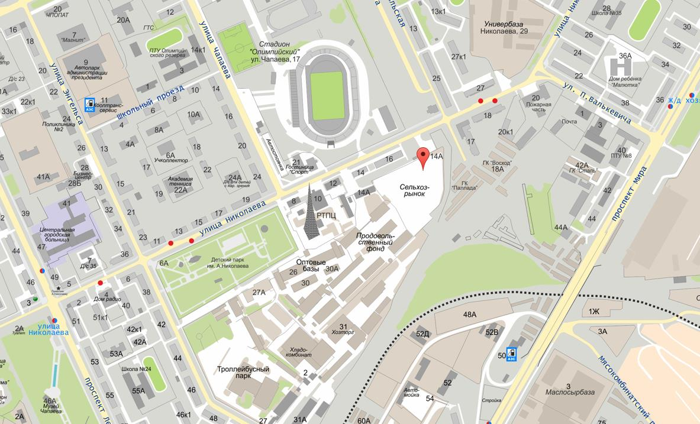

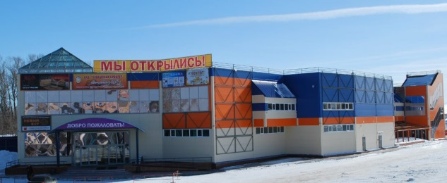

Площадь, кв.м. | Размер стенда (длина х ширина), м | Цена
 |  | Оборудованная площадь базовая, категория «Бизнес» | Оборудованная площадь угловая, категория «Бизнес» | Оборудованная площадь базовая, категория «Наука» | Оборудованная площадь угловая, категория «Наука»
4 | 2 х 2 | 7500 | 8000 | 5200 | 5400
6 | 3 х 2 | 11000 | 12000 | 7700 | 8000
8 | 4 х 2 | 14700 | 16000 | 10300 | 10700
10 | 5 х 2 | 22000 | 20000 | 13000 | 13400
12 | 6 х 2 | 22000 | 24000 | 15400 | 16000
14 | 7 х 2 | 25700 | 28000 | 18000 | 18700

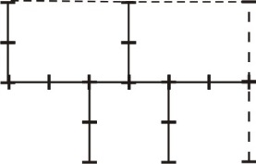
Оборудованная площадь
базовая, категория
«Бизнес»
Оборудованная площадь
угловая, категория
«Бизнес»

Контакты
На главную
VII-ая Межрегиональная отраслевая выставка
«Картофель-2015»

Дирекция выставки

№№ | Фамилия, имя, отчество | Направление деятельности | Контакты
1. | Васильев Николай Иванович | Директор | (8352) 45-93-26
 |  |  | agro-in@cap.ru
2. | Егорова Екатерина Николаевна | Главный бухгалтер | (8352) 45-88-67
 |  |  | agro-in@cap.ru
3. | Фомичев Илья Васильевич | Юрист | (8352) 45-88-67
 |  |  | agro-in@cap.ru
4. | Углев Александр Валентинович | Руководитель проекта выставка «Картофель-2015», организационно- технические вопросы | (8352) 45-93-26 8-962-601-55-73
 |  |  | agro-in2@cap.ru
5. | Егоров Юрий Геннадьевич | Руководитель проекта «Научно-практическая конференция» | (8352) 45-88-56
 |  |  | agro-in8@cap.ru
6. | Степанова Нина Владимировна | Руководитель проектов «Каталог выставки» «Материалы конференции» «Пресс-центр» | (8352) 45-93-26
 |  |  | agro-in5@cap.ru
7. | Андрианов Евгений Владиславович | Выгрузка-разгрузка техники | (8352) 45-93-26
 |  |  | agro-in7@cap.ru
8. | Семенова Марина Сергеевна | Гостиницы | (8352) 45-93-26
 |  |  | agro-in@cap.ru

Заявка на выставку
На главную
VII-ая Межрегиональная отраслевая выставка «Картофель-2015»

Заявка

Организация (полное название)

Должность руководителя в именительном падеже
Должность руководителя в родительном падеже
ФИО руководителя в именительном падеже

ФИО руководителя в родительном падеже

Действует на основании
Контактное лицо (должность, ФИО полностью)

Телефон (с кодом города) |  |  | Факс
e-mail
Почтовый адрес (с индексом)

Юридический адрес (с индексом)

Наименование банка, город
Расчетный счет
Корр. Счет
ИНН |  | КПП | БИК
РАЗДЕЛ ВЫСТАВКИ:
 | производители картофеля, семян |  | техника и технологии |  |  | хранение и переработка |  | 11000 | 12000 | 7700 | 8000
 | удобрения и средства защиты растений |  | финансы, кредит, консалтинг
Наименование услуг |  |  |  | Площадь стенда, кв.м. | Сумма, руб. |  | 4 | 7500 | 8000 | 5200 | 5400
Оборудованная площадь базовая, категория «Бизнес» |  |  |  |  |  |  | 6 | 11000 | 12000 | 7700 | 8000
Оборудованная площадь угловая, категория «Бизнес» |  |  |  |  |  |  | 8 | 14700 | 16000 | 10300 | 10700
Оборудованная площадь базовая, категория «Наука» |  |  |  |  |  |  | 10 | 22000 | 20000 | 13000 | 13400
Оборудованная площадь угловая, категория «Наука» |  |  |  |  |  |  | 12 | 22000 | 24000 | 15400 | 16000
Регистрационный взнос для экспонента выставки |  |  |  | X | 1500 |  | 14 | 25700 | 28000 | 18000 | 18700
ИТОГО |  |  |  | X | 1500
Оборудованная площадь - ковролин, стол, 2 стула

Настоящей ЗАЯВКОЙ
в лице
просит включить в число участников выставки и оформить комплект документов для участия и оплаты.
Настоящая заявка является офертой со стороны Экспонента (Заказчика) на заключение с казенным унитарным предприятием Чувашской Республики "Агро-Инновации" договора на участие в выставке. Настоящая заявка становится договором после допуска к участию в выставке в соответствии с Условиями участия в выставке (подписанные со стороны Устроителя выставки). Подписывая настоящую Заявку Экспонент подтверждает, что он ознакомлен и согласен с Условиями (правилами, размещенными по адресу: http://gov.cap.ru/SiteMap.aspx?gov_id=106&id=1873493) участия в Выставке "Картофель - 2015".

100% от указанной в Заявке суммы Экспонент оплачивает в течение 5-ти дней с момента выставления счета на оплату. Экспонент допускается к участию в Выставке только после оплаты 100% указанной итоговой суммы. Оплата и учет услуг осуществляется в российских рублях.
Текст фризовой надписи

Подпись _______________ |  |  |  | 2014-12-29
 | м.п. | Ф.И.О.

Дополнительное оборудование
На главную
VII-ая Межрегиональная отраслевая выставка «Картофель-2015»

Заявка на дополнительное оборудование и услуги
Организация (полное название)

Должность руководителя в именительном падеже
Должность руководителя в родительном падеже
ФИО руководителя в именительном падеже

ФИО руководителя в родительном падеже

Действует на основании
Контактное лицо (должность, ФИО полностью)

Телефон (с кодом города) |  |  | Факс
e-mail
Почтовый адрес (с индексом)

Юридический адрес (с индексом)

Наименование банка, город
Расчетный счет
Корр. Счет
ИНН |  | КПП | БИК

№№ | Наименование оборудования |  | Цена за единицу, руб. | Количество, шт. | Сумма, руб.
1 | Витрина вертикальная |  | 3500
2 | Стол-подиум |  | 1000
3 | Стол |  | 250
4 | Стул |  | 100
5 | Буклетница |  | 300
6 | Светильники бра (белый и серый цвет) |  | 100
7 | Нанесение логотипа компании на фризовую надпись |  | 350
ИТОГО |  |  |  | X
Настоящей ЗАЯВКОЙ
в лице
оформить комплект документов для оплаты

Подпись _________________ |  | м.п. | 2014-12-29

Информация в каталог
На главную
VII-ая Межрегиональная отраслевая выставка «Картофель-2015»

ПУБЛИКАЦИЯ В ОФИЦИАЛЬНОМ КАТАЛОГЕ ВЫСТАВКИ
представляется не позднее 15 ЯНВАРЯ 2015 г. |  |  | факс: | (8352) 45-93-26
 |  |  | е-mail: | agro-in5@cap.ru
Название организации

Адрес

Телефон (с кодом города) |  | Факс
e-mail |  | Сайт
Текст для размещения в каталоге (не более 2000 знаков) |  |  |  |  | Количество знаков | 0

1. Устроитель не несет ответственности за ошибки, содержащиеся в предоставленной информации после подписания Экспонентом данного Приложения.
2. Экспонент несет полную ответственность за точность и достоверность предоставляемой информации.
3. Подписи Сторон:

Устроитель _________________ | Н.И. Васильев |  | Заказчик _________________
 | м.п. |  |  |  | м.п.
 |  |  |  | 2014-12-29

Заявка на конференцию
На главную
VII-ая Межрегиональная отраслевая выставка «Картофель-2015»

Заявка на участие в конференции
Контактные лица со стороны «Организатора» Егоров Юрий Геннадьевич – (835) 245-88-56 agro-in@cap.ru, agro-in10@cap.ru www.agro-in.cap.ru Анисимов Борис Васильевич –(495) 557-10-18

Организация (полное название)

Должность руководителя в именительном падеже
Должность руководителя в родительном падеже
ФИО руководителя в именительном падеже

ФИО руководителя в родительном падеже

Действует на основании
Контактное лицо (должность, ФИО полностью)

Телефон (с кодом города) |  |  | Факс
e-mail
Почтовый адрес (с индексом)

Юридический адрес (с индексом)

Наименование банка, город
Расчетный счет
Корр. Счет
ИНН |  | КПП | БИК
Регистрационный взнос для участника конференции - 700,0 руб.
Перечень брошюр, предназначенных в качестве пособий для участников отраслевой выставки и научно-практической конференции «Картофель-2015»: - Новые сорта картофеля; - Современные технологии производства оздоровленных мини-клубней картофеля; - Производство оригинального и элитного семенного картофеля (Технологический регламент); - Система удобрения в адаптивно-биологизированных технологиях возделывания картофеля; - Методы лабораторной диагностики фитопатогенов в семеноводстве картофеля.

Настоящей ЗАЯВКОЙ
в лице |  |  |  | просит включить в число участников
конференции следующих лиц:
№№ | Ф.И.О. |  |  | Должность
1
2
3
4
5

Подпись _________________ |  | м.п. | 2014-12-29

Размещение техники
На главную
VII-ая Межрегиональная отраслевая выставка «Картофель-2015»

Заявка на размещение техники
Организация (полное название)

Должность руководителя в именительном падеже
Должность руководителя в родительном падеже
ФИО руководителя в именительном падеже

ФИО руководителя в родительном падеже

Действует на основании
Контактное лицо (должность, ФИО полностью)

Телефон (с кодом города) |  |  | Факс
e-mail
Почтовый адрес (с индексом)

Юридический адрес (с индексом)

Наименование банка, город
Расчетный счет
Корр. Счет
ИНН |  | КПП | БИК

№№ | Наименование оборудования |  |  | Габариты (длина х ширина), мм
1
2
3
4
5

Настоящей ЗАЯВКОЙ
в лице
просит выделить место для размещения техники на открытой площадке перед ТК "Николаевский"
Подпись _________________ |  | м.п. | 2014-12-29

Заявка на ужин
На главную
VII-ая Межрегиональная отраслевая выставка «Картофель-2015»

Договор на участие в торжественном приеме по случаю открытия VII Межрегиональной выставки "Картофель-2015"
19 февраля 2015 г., г.Чебоксары, ул. М. Павлова, д. 29
Организация (полное название)

Должность руководителя в именительном падеже
Должность руководителя в родительном падеже
ФИО руководителя в именительном падеже

ФИО руководителя в родительном падеже

Действует на основании
Контактное лицо (должность, ФИО полностью)

Телефон (с кодом города) |  |  | Факс
e-mail
Почтовый адрес (с индексом)

Юридический адрес (с индексом)

Наименование банка, город
Расчетный счет
Корр. Счет
ИНН |  | КПП | БИК

Предмет Договора: Устроитель выставки предоставляет представителям Экспонента право посещения Торжественного приёма по случаю открытия выставки «Картофель-2015». Стоимость по настоящему Договору определяется стоимостью пригласительного билета на Торжественный приём. Право посещения Торжественного приёма предоставляется при предъявлении пригласительного билета и полной оплаты стоимости настоящего Договора. Срок действия настоящего Договора – с момента его подписания сторонами и по «19» февраля 2015 г.включительно.
Факсимильная копия данного Договора имеет юридическую силу. Экспонент обязуется предоставить Выставочному оператору оригинал Договора до начала выставки. Договор заполняется на компьютере. Договор с незаполненными графами считается не заключенным.
Стоимость одного пригласительного билета на одного представителя Экспонента составляет |  |  |  |  | 1500 | руб.
Просим включить в число участников мероприятия следующих лиц :
№№ | Ф.И.О. |  |  |  |  | Цена
1 |  |  |  |  |  |  | 0
2
3
4
5
ИТОГО ЦЕНА ДОГОВОРА |  |  |  |  |  | руб.
Итого сумма
Оплата производится в течение 5-и банковских дней с момента выставления счета, но не позднее 15 февраля 2015 г.
Подписывая настоящий Договор, мы признаем условия настоящего договора и гарантируем оплату по счету.
Устроитель _________________ |  | Н.И. Васильев |  | Заказчик _________________
 |  | м.п. |  |  | м.п.

Режим работы
На главную
VII-ая Межрегиональная отраслевая выставка
«Картофель-2015»

Режим работы выставки

№№ | День недели | Направление деятельности | Время
1. | Вторник - 17.02.15 | Оформление экспозиции | 13.00-18.00
2. | Среда - 18.02.15 | Заезд и разгрузка техники | 10.00-18.00
 |  | Оформление экспозиции | 13.00-18.00
3. | Четверг - 19.02.15 | Трансфер с гостиницы "Чувашиякурорт" на выставку | 8.30
 |  | Регистрация экспонентов | 8.30-17.00
 |  | Выставка открыта для экспонентов | 9.00-18.00
 |  | Выставка открыта для посетителей | 10.00-18.00
 |  | Трансфер с выставки в гостиницу "Чувашиякурорт" | 18.00
 |  | Торжественный ужин | 19.00-22.00
4. | Пятница - 20.02.15 | Трансфер с гостиницы "Чувашиякурорт" на выставку | 8.30
 |  | Выставка открыта для экспонентов | 9.00-18.00
 |  | Выставка открыта для посетителей | 10.00-18.00
 |  | Демонтаж выставки | 18.00-22.00

Технические характеристики павильона
Допустимая нагрузка на пол в павильоне 500кг/кв.м.
Максимальная высота экспоната 2 м (по высоте дверного проема)
Размещение любого экспоната весом более 500 кг согласовывается отдельно
В каждый стенд подается розетка напряжением 220 В, мощность потребителей до 1 Квт.
Размещение потребителей мощностью более 1 Квт или напряжением 380 В согласовывается отдельно
Высота выставочного стенда 2,5 м.

